상품제안서
나는 젤리C 제주 ABC젤리 스틱 30개입 1P | 상품코드: F30699

 |  |  |  |  |  |  | 02-412-0044 | www.easy1.co.kr
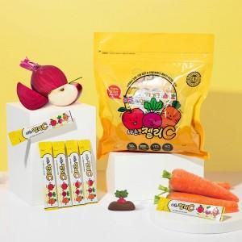

【상세/제작정보】 | 기적의 쥬스 ABC즙이 함유된 젤리 스틱 (국내산 사과,구좌 당근,대정 비트) 1박스당 포장수량 30개

【인쇄/포장옵션】 | 인쇄불가 / 시판박스

【공급단가】 | 수량 | 50~ | 100~ | 500~ | 1,000~ | 2,000~
*VAT별도 | 단가 | 11,000원 | 10,820원 | 10,560원 | 10,290원 | 10,120원

【상품 URL】 | https://dev.easy1.co.kr:443/src/goods_detail.php?gdno=30699

